Лист 1
Прайс-лист
МИР ПРЯЖИ

В валюте: руб. (курс 1).
Цены указаны на 07.08.2020

№ | Номенклатура/ Характеристика номенклатуры | Описание | Изображение | Артикул | Цена | Ед. | Остаток | Ссылка на сайт
 | Коллекция для скрапбукинга "Рукоделие" | Коллекция для скрапбукинга "Рукоделие" | 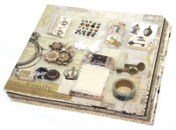 | НР-003 | 761.20 |  |  | Изображение
 | Коллекция для скрапбукинга "Рукоделие" |  |  |  | 761.20 | шт | 10 | Изображение
 | Коллекция для скрапбукинга "Рукоделие" | Коллекция для скрапбукинга "Рукоделие" | 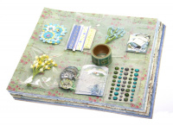 | НР-001 | 730.40 |  |  | Изображение
 | Коллекция для скрапбукинга "Рукоделие" |  |  |  | 730.40 | шт | 1 | Изображение
 | Коллекция для скрапбукинга "Рукоделие" Африка | Коллекция для скрапбукинга "Рукоделие" Африка | 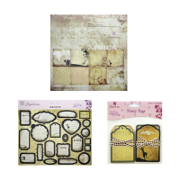 | НКР-018 | 369.13 |  |  | Изображение
 | Коллекция для скрапбукинга "Рукоделие" Африка |  |  |  | 369.13 | шт | 20 | Изображение
 | Коллекция для скрапбукинга "Рукоделие" Музыка и Память | Коллекция для скрапбукинга "Рукоделие" Музыка и Память | 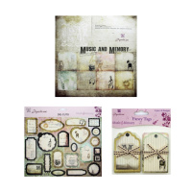 | НКР-019 | 369.13 |  |  | Изображение
 | Коллекция для скрапбукинга "Рукоделие" Музыка и Память |  |  |  | 369.13 | шт | 20 | Изображение
 | Коллекция для скрапбукинга Рукоделие™ LUCKY&LOVE | Коллекция для скрапбукинга Рукоделие™ LUCKY&LOVE | 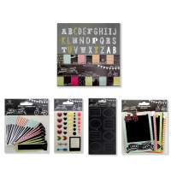 | НКР-015 | 756.10 |  |  | Изображение
 | Коллекция для скрапбукинга Рукоделие™ LUCKY&LOVE |  |  |  | 756.10 | шт | 3 | Изображение
 | Коллекция для скрапбукинга Рукоделие™ Весеннее настроение | Коллекция для скрапбукинга Рукоделие™ Весеннее настроение | 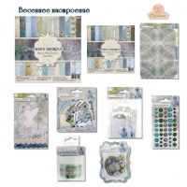 | НКР-008 | 1190.19 |  |  | Изображение
 | Коллекция для скрапбукинга Рукоделие™ Весеннее настроение |  |  |  | 1190.19 | шт | 2 | Изображение
 | Коллекция для скрапбукинга Рукоделие™ Галантный век | Коллекция для скрапбукинга Рукоделие™ Галантный век | 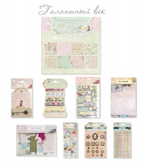 | НКР-012 | 1451.63 |  |  | Изображение
 | Коллекция для скрапбукинга Рукоделие™ Галантный век |  |  |  | 1451.63 | шт | 1 | Изображение
 | Коллекция для скрапбукинга Рукоделие™ Зимняя история | Коллекция для скрапбукинга Рукоделие™ Зимняя история | 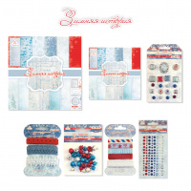 | НКР-010 | 1255.73 |  |  | Изображение
 | Коллекция для скрапбукинга Рукоделие™ Зимняя история |  |  |  | 1255.73 | шт | 8 | Изображение
 | Коллекция для скрапбукинга Рукоделие™ Мелодия весны | Коллекция для скрапбукинга Рукоделие™ Мелодия весны | 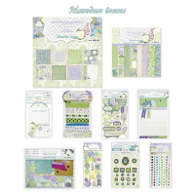 | НКР-013 | 1593.90 |  |  | Изображение
 | Коллекция для скрапбукинга Рукоделие™ Мелодия весны |  |  |  | 1593.90 | шт | 1 | Изображение
 | Коллекция для скрапбукинга Рукоделие™ Наше время | Коллекция для скрапбукинга Рукоделие™ Наше время | 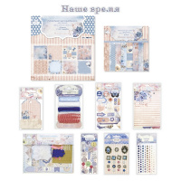 | НКР-011 | 1593.90 |  |  | Изображение
 | Коллекция для скрапбукинга Рукоделие™ Наше время |  |  |  | 1593.90 | шт | 5 | Изображение
 | Коллекция для скрапбукинга Рукоделие™ Оглянуться назад... | Коллекция для скрапбукинга Рукоделие™ Оглянуться назад... | 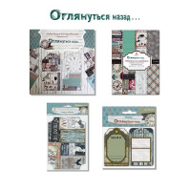 | НКР-005 | 997.55 |  |  | Изображение
 | Коллекция для скрапбукинга Рукоделие™ Оглянуться назад... |  |  |  | 997.55 | шт | 10 | Изображение
 | Коллекция для скрапбукинга Рукоделие™ Романтика | Коллекция для скрапбукинга Рукоделие™ Романтика | 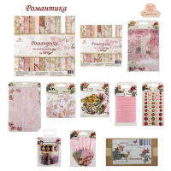 | НКР-007 | 1724.86 |  |  | Изображение
 | Коллекция для скрапбукинга Рукоделие™ Романтика |  |  |  | 1724.86 | шт | 4 | Изображение
 | Коллекция для скрапбукинга Рукоделие™ Сахарная косточка | Коллекция для скрапбукинга Рукоделие™ Сахарная косточка | 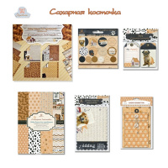 | НКР-004 | 1200.43 |  |  | Изображение
 | Коллекция для скрапбукинга Рукоделие™ Сахарная косточка |  |  |  | 1200.43 | шт | 3 | Изображение
 | Коллекция для скрапбукинга Рукоделие™ Цветочное кружево | Коллекция для скрапбукинга Рукоделие™ Цветочное кружево | 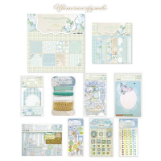 | НКР-014 | 1593.90 |  |  | Изображение
 | Коллекция для скрапбукинга Рукоделие™ Цветочное кружево |  |  |  | 1593.90 | шт | 5 | Изображение

